resultados_decimal
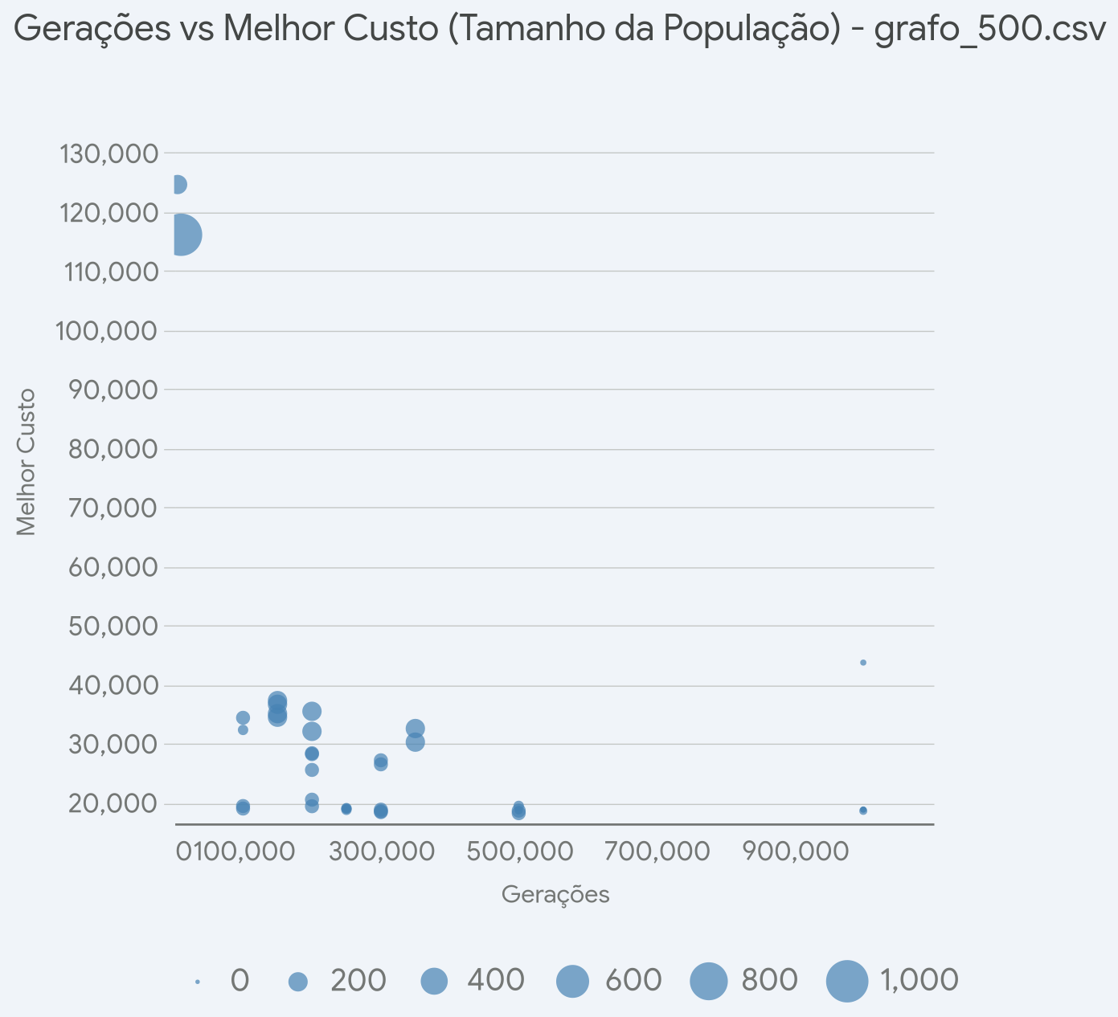
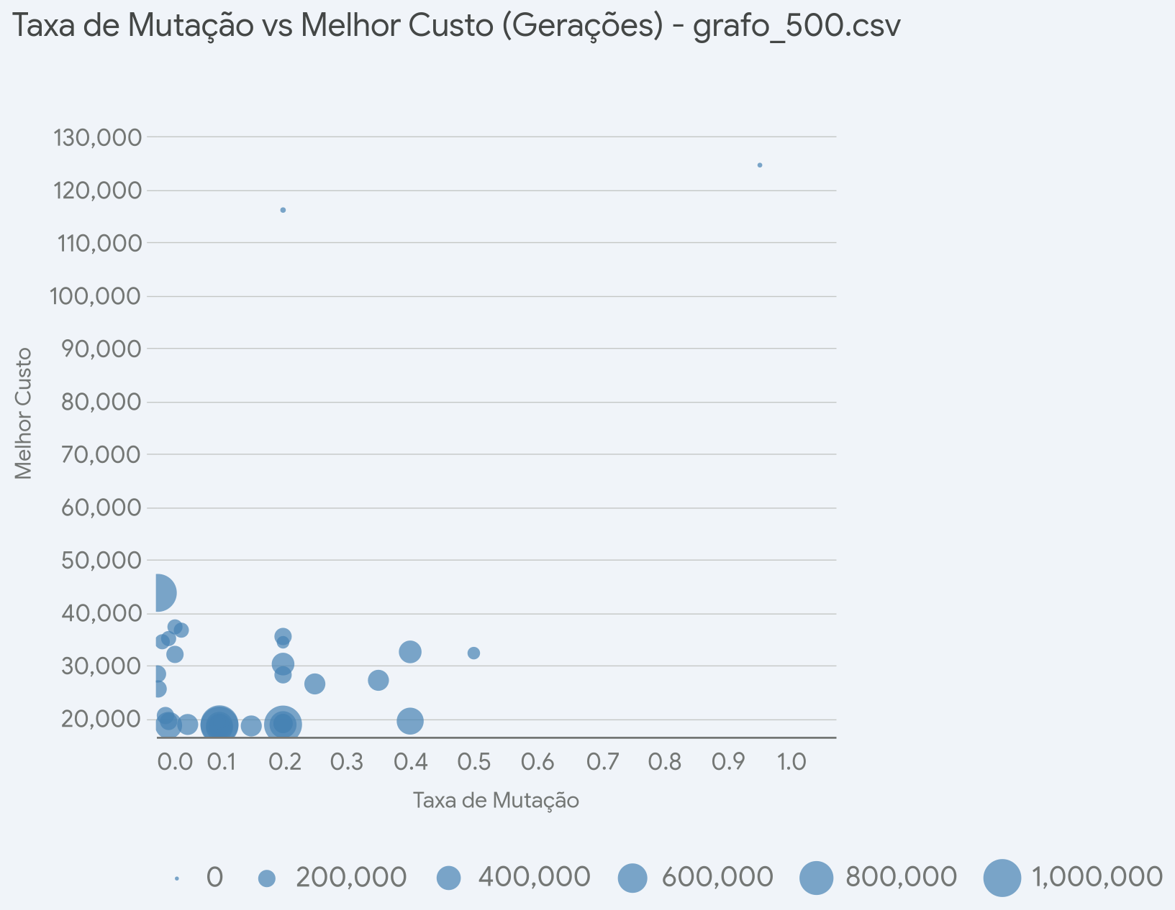
geracoes | tam_pop | taxa_mut | arquivo | melhor_custo
1000000 | 10 | 0.003 | grafo_500.csv | 43666.6
200000 | 100 | 0.015 | grafo_500.csv | 20452.9
200000 | 100 | 0.02 | grafo_500.csv | 19342.5
200000 | 100 | 0.0035 | grafo_500.csv | 25489.8
200000 | 100 | 0.0025 | grafo_500.csv | 28320.1
200000 | 100 | 0.2 | grafo_500.csv | 28160.8
500000 | 50 | 0.4 | grafo_500.csv | 19397.9
300000 | 100 | 0.1 | grafo_500.csv | 18349.0
300000 | 100 | 0.05 | grafo_500.csv | 18763.6
300000 | 100 | 0.15 | grafo_500.csv | 18481.6
300000 | 100 | 0.25 | grafo_500.csv | 26438.6
300000 | 100 | 0.35 | grafo_500.csv | 27122.2
150000 | 200 | 0.01 | grafo_500.csv | 34415.4
150000 | 200 | 0.02 | grafo_500.csv | 35022.8
150000 | 200 | 0.04 | grafo_500.csv | 36609.6
150000 | 200 | 0.03 | grafo_500.csv | 37229.7
200000 | 200 | 0.03 | grafo_500.csv | 32021.1
200000 | 200 | 0.2 | grafo_500.csv | 35415.5
500000 | 100 | 0.02 | grafo_500.csv | 18595.5
500000 | 100 | 0.1 | grafo_500.csv | 18159.9
350000 | 200 | 0.2 | grafo_500.csv | 30194.3
350000 | 200 | 0.4 | grafo_500.csv | 32500.2
5000 | 200 | 0.95 | grafo_500.csv | 124622.0
250000 | 25 | 0.1 | grafo_500.csv | 18930.8
250000 | 50 | 0.1 | grafo_500.csv | 18730.0
250000 | 25 | 0.1 | grafo_500.csv | 18898.3
1000000 | 10 | 0.1 | grafo_500.csv | 18796.2
100000 | 100 | 0.1 | grafo_500.csv | 18948.4
100000 | 50 | 0.5 | grafo_500.csv | 32264.1
250000 | 25 | 0.2 | grafo_500.csv | 18955.0
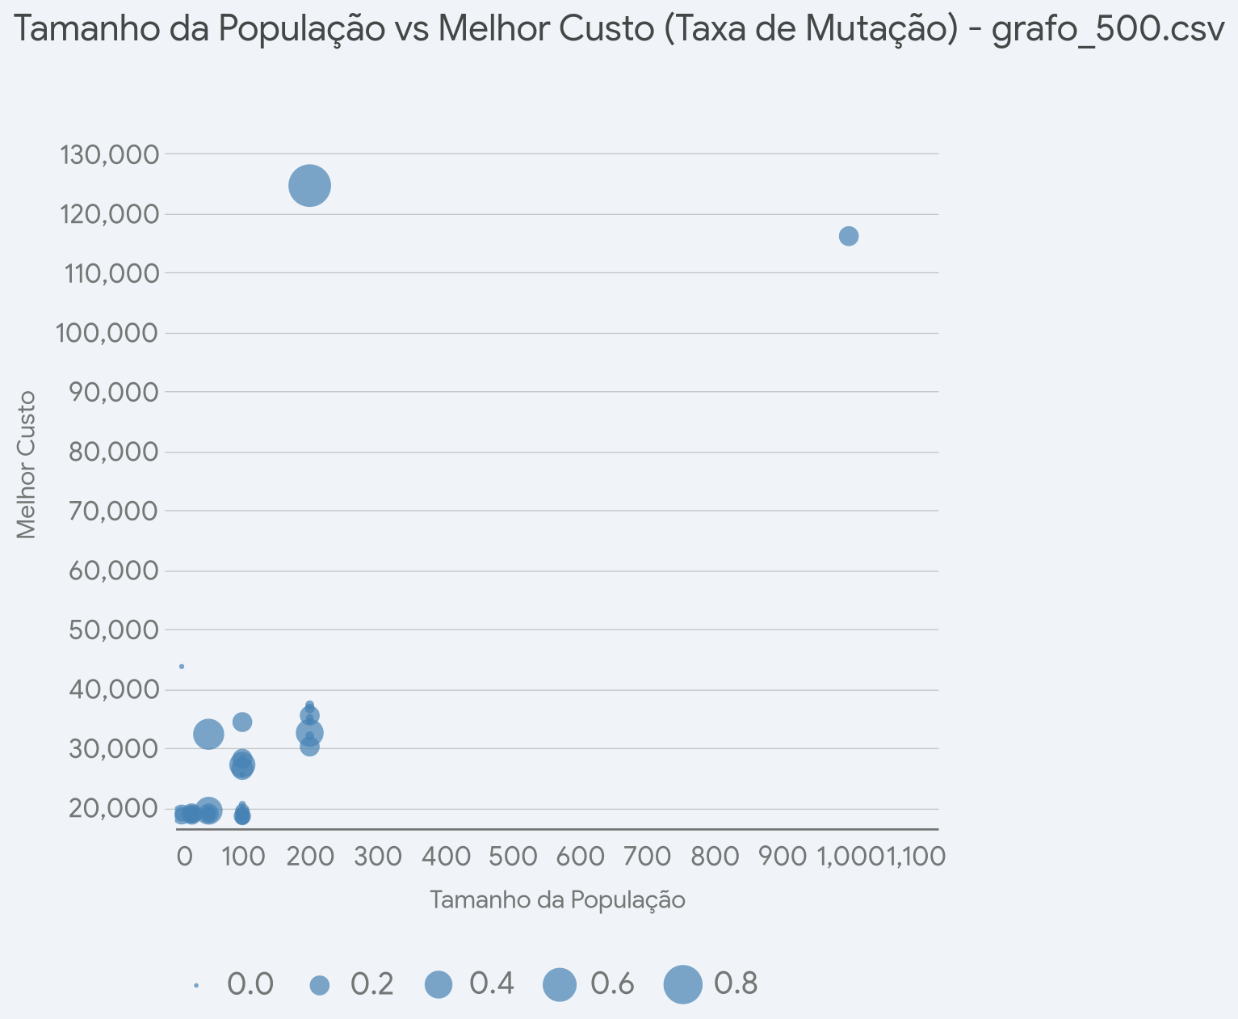
1000000 | 10 | 0.2 | grafo_500.csv | 18752.6
100000 | 100 | 0.1 | grafo_500.csv | 19375.4
100000 | 100 | 0.2 | grafo_500.csv | 34318.9
10000 | 1000 | 0.2 | grafo_500.csv | 116117.0
500000 | 25 | 0.2 | grafo_500.csv | 18725.8
500000 | 25 | 0.1 | grafo_500.csv | 18604.0
250000 | 50 | 0.1 | grafo_500.csv | 19016.0
250000 | 50 | 0.2 | grafo_500.csv | 18936.7
1000000 | 25 | 0.1 | grafo_500.csv | 18556.4

